Hoja1
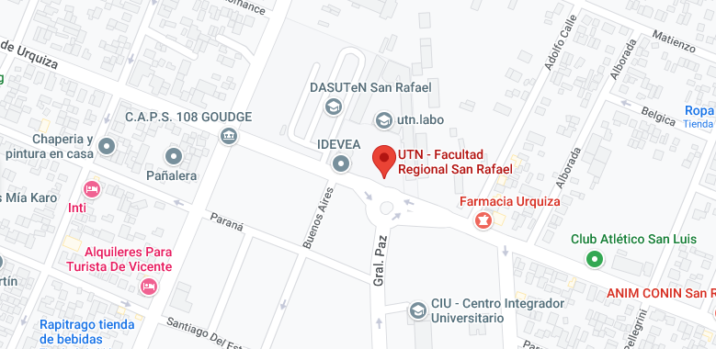


 |  | Inicio | Modelos | Quienes Somos | Contacto

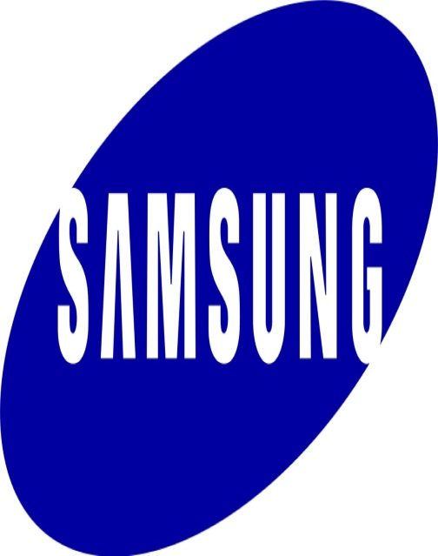
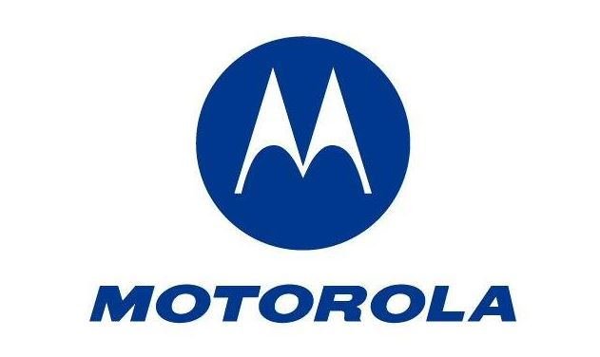

 | Samsung |  | Motorola

Quienes Somos

